供货商品
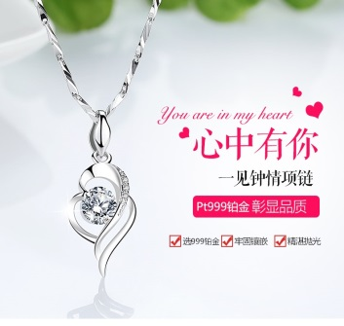
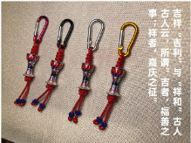
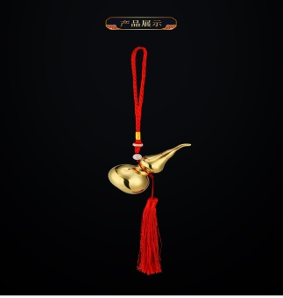
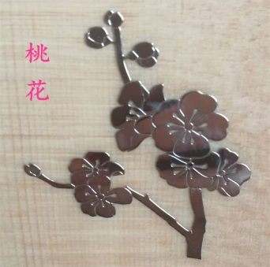
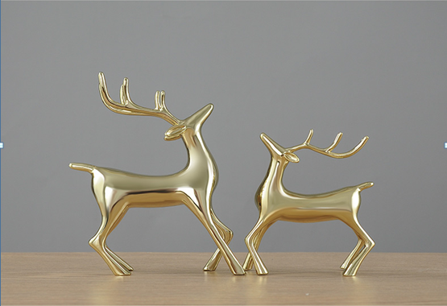
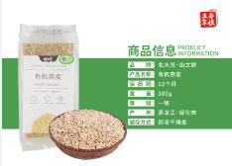
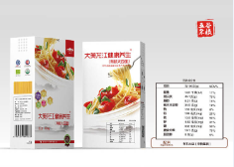
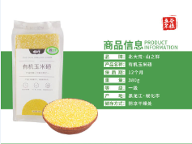
商品类别 | 铂金商品 | 银商品 | 铜商品 | 镍商品 | 锌商品 | 小麦商品 | 大豆商品 | 玉米商品
商品名称 | 24K铂金项链 | 吉祥平安 | 铜葫芦 | 超薄金属镍贴花 | 锌合金情侣鹿 | 有机燕麦 | 有机大豆面 | 有机玉米碴
提货价格（元） | 1314 | 75 | 70 | 70 | 800 | 35 | 35 | 35
重量 | 3.69g | 3.4g | 50g | 2g | 1100g | 380g | 200g | 380g
到货时间 | 缺货 | 5天后到货 | 缺货 | 缺货 | 缺货 | 10天后 | 10天后 | 10天后

